Sheet1
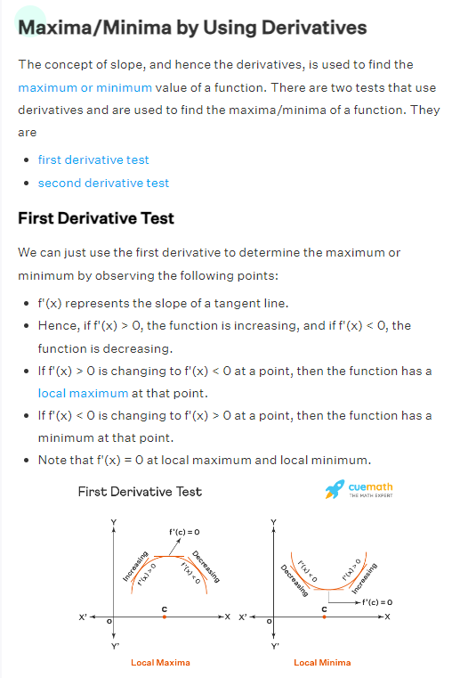
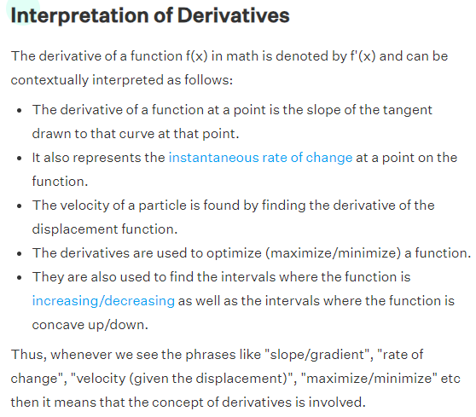
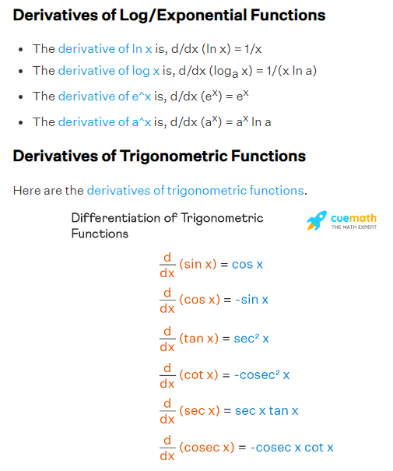
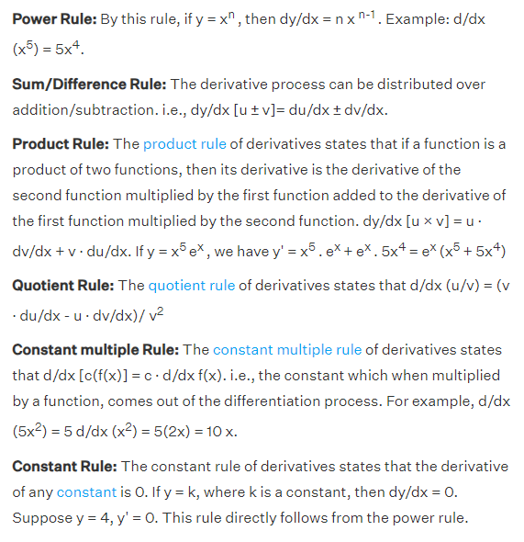

i1
h1
ah1
o1
ao1
w1
w5

w6
e1 = ½ * (t1 - ao1)²
w2
et
t1

w7
t2
i2
w3
h2
ah2
o2
ao2
e2 = ½ * (t2 - ao2)²
w8
w4

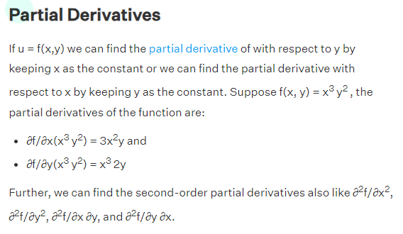
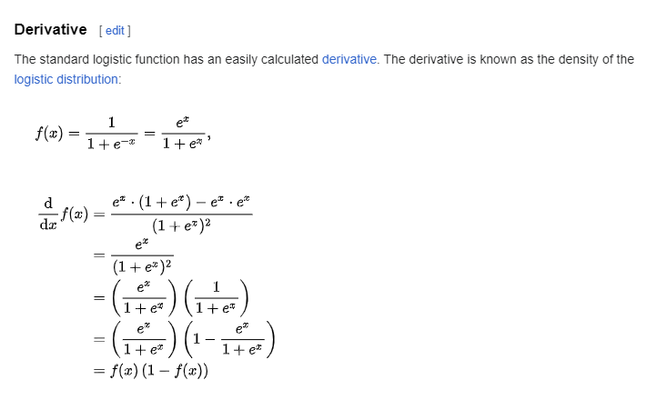
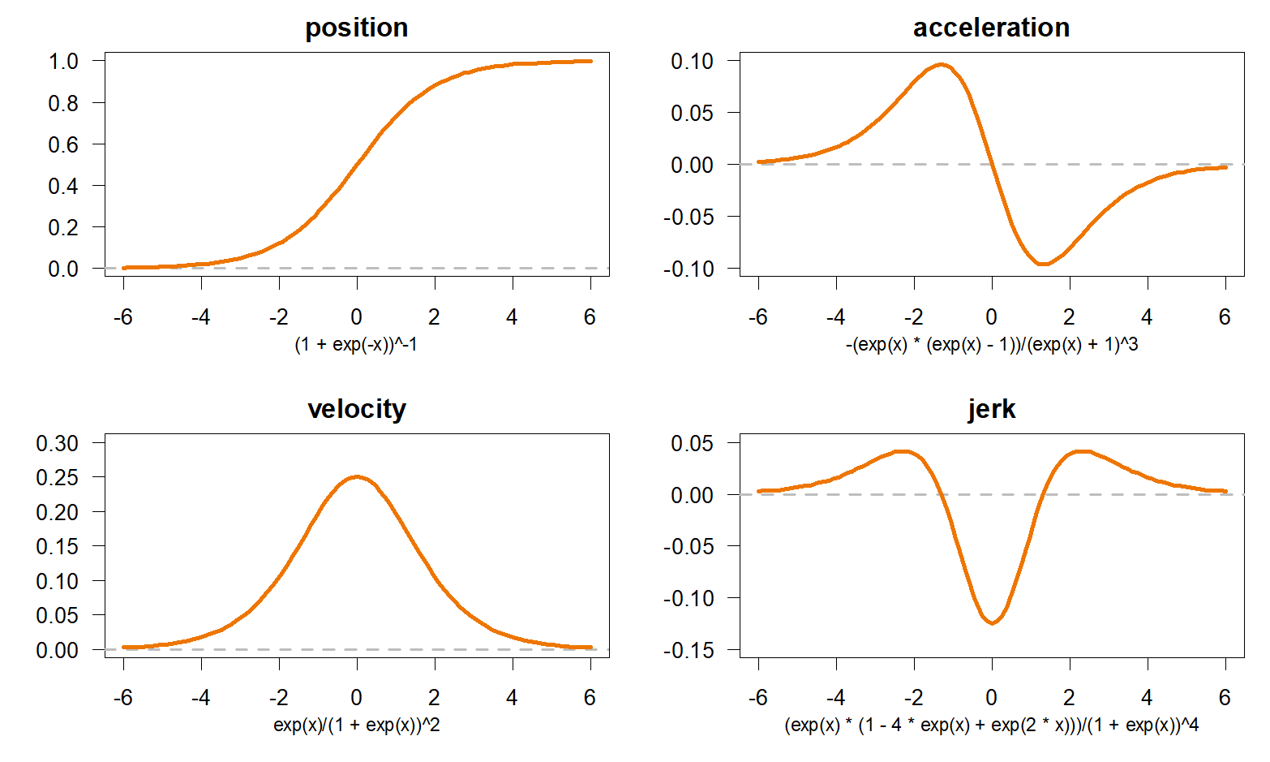
 | h1 = w1*i1 + w3*i2 | ∂et/∂5 = ∂(e1+e2)/∂w5 | ∂e1/∂w5 | ∂e1/∂ao1 * ∂ao1/∂o1 * ∂o1 / ∂w5
 | h2= w2*i1 + w4*i2 | ∂e1/∂ao1 = ao1 - t1
 | ah1 = σ(h1) = e^h1 / (1 + e^h1) | ∂ao1/∂o1 = ao1 * (1 - ao1)
 | ah2 = σ(h2) = e^h2 / (1 + e^h2) | ∂o1 / ∂w5 = ah1
 | o1 = w5*ah1 + w7 * ah2
 | o2 = w6*ah1 + w8 * ah2 | ∂et/∂w5 = (ao1 - t1)*ao1 * (1 - ao1) * ah1
 | ao1 = e^o1 / 1 + e^o1 | ∂et/∂w6 = (ao2 - t2)*ao2 * (1 - ao2) * ah1
 | ao2 = e^o2 / 1 + e^o2 | ∂et/∂w7 = (ao1 - t1)*ao1 * (1 - ao1) * ah2
 | e_t = e1 + e2 | ∂et/∂w8 = (ao2 - t2)*ao2 * (1 - ao2) * ah2
 | e1 = 1/2 *(t1-ao1)^2
 | e2 = 1/2 *(t2-ao2)^2 | ∂o1 / ∂ah1 = w5 | ∂e1 / ∂ah1 = ∂e1/∂ao1 * ∂ao1/∂o1 * ∂o1/∂ah1
 |  | ∂e1/∂ah1= (ao1 - t1)* ao1* (1 - ao1)* w5
 |  | ∂e2/∂ah1= (ao2 - t2)*ao2 * (1 - ao2) * w6 |  |  | ∂et/∂ah1= (ao1 - t1)* ao1* (1 - ao1)* w5 + (ao2 - t2)*ao2 * (1 - ao2) * w6
 |  | ∂e1/∂ah2 = (ao1 - t1)*ao1 * (1 - ao1) * w7 |  |  | ∂et/∂ah2 = (ao1 - t1)*ao1 * (1 - ao1) * w7 + (ao2 - t2)*ao2 * (1 - ao2) * w8
 |  | ∂e2/∂ah2 = (ao2 - t2)*ao2 * (1 - ao2) * w8

∂et/∂w1 = ∂et/∂ah1 * ∂ah1/∂h1 * ∂h1/∂w1 |  | ∂et/∂w1 = ((ao1 - t1)* ao1* (1 - ao1)* w5 + (ao2 - t2)*ao2 * (1 - ao2) * w6) * ah1 * (1 - ah1) * i1
∂et/∂w2 = ∂et/∂ah2 * ∂ah2/∂h2 * ∂h2/∂w2 |  | ∂et/∂w2 = ( (ao1 - t1)*ao1 * (1 - ao1) * w7 + (ao2 - t2)*ao2 * (1 - ao2) * w8) * ah2 * (1 - ah2) * i1
∂et/∂w3 = ∂et/∂ah1 * ∂ah1/∂h1 * ∂h1/∂w3 |  | ∂et/∂w3 = ((ao1 - t1)* ao1* (1 - ao1)* w5 + (ao2 - t2)*ao2 * (1 - ao2) * w6) * ah1 * (1 - ah1) * i2
∂et/∂w4 = ∂et/∂ah2 * ∂ah2/∂h2 * ∂h2/∂w4 |  | ∂et/∂w4 = ( (ao1 - t1)*ao1 * (1 - ao1) * w7 + (ao2 - t2)*ao2 * (1 - ao2) * w8) * ah2 * (1 - ah2) * i2

